상품제안서
주문제작｜비치타올｜호텔 면타올｜VIP용｜키즈｜50 * 120 | 상품코드: F27437

 |  |  |  |  |  |  | 02-412-0044 | www.easy1.co.kr
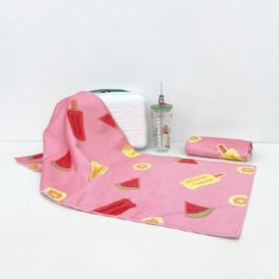

【상세/제작정보】 | *. 주문제작제품입니다. *. 제작관련문의는 별도 문의부탁드립니다. 기본수량 미만 인쇄불가

【인쇄/포장옵션】 | / OPP(비닐)

【공급단가】 | 수량 | 200~ | 500~ | 1,000~ | 3,000~ | 5,000~
*VAT별도 | 단가 | 15,600원 | 15,340원 | 14,950원 | 14,690원 | 14,300원

【상품 URL】 | https://easy1.co.kr:443/src/goods_detail.php?gdno=27437

